Estadísticas
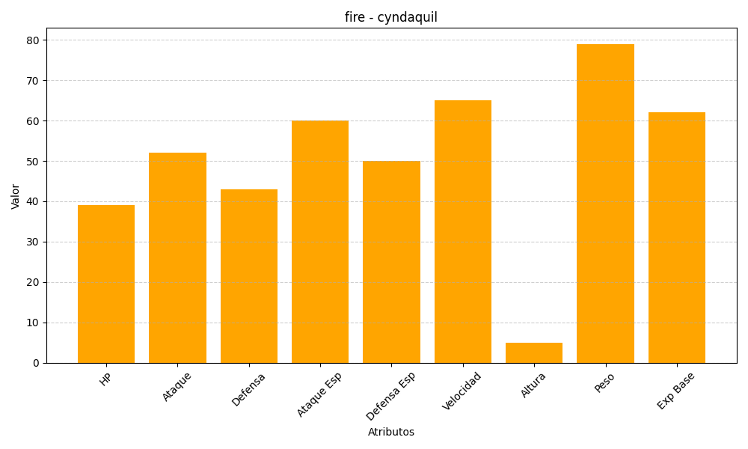
ID | Nombre | Tipo | HP | Ataque | Defensa | Ataque Especial | Defensa Especial | Velocidad | Altura | Peso | Experiencia Base
155 | cyndaquil | fire | 39 | 52 | 43 | 60 | 50 | 65 | 5 | 79 | 62

